상품제안서
양키캔들 보티브3종 실버스웨덴홀더1 선물세트+쇼핑백 | 상품코드: S37039

 |  |  |  |  |  |  | 02-713-8555 | www.synergygift.co.kr
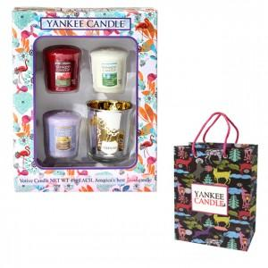

【상세/제작정보】 | <p>※홀더-퍼플, 홀더-골드, 홀더-민트그린, 홀더-레드<br>보티브 랜덤 발송입니다.</p><p>※캔들 향은 랜덤발송되는 상품입니다.&nbsp;</p><p>​<span id="husky_bookmark_end_1721614581697"></span>&nbsp;</p>

【인쇄/포장옵션】 | 스티커 / 기본케이스

【공급단가】 | 수량 | 30~ | 100~ | 300~ | 500~ | 1,000~
*VAT별도 | 단가 | 11,520원 | 11,070원 | 10,530원 | 10,260원 | 10,080원

【상품 URL】 | https://www.synergygift.co.kr:443/src/goods_detail.php?gdno=37039

